趋势型策略
策略名称 | 标的 | 参数 | 绩效表现 | 净值曲线
UDVD | target_assets = [ "000300.SH", "000852.SH", "000905.SH", "399006.SZ", "399303.SZ" ] | 27 | 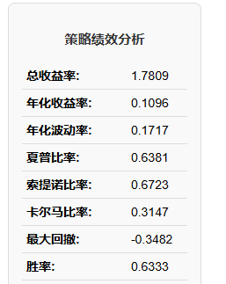 | 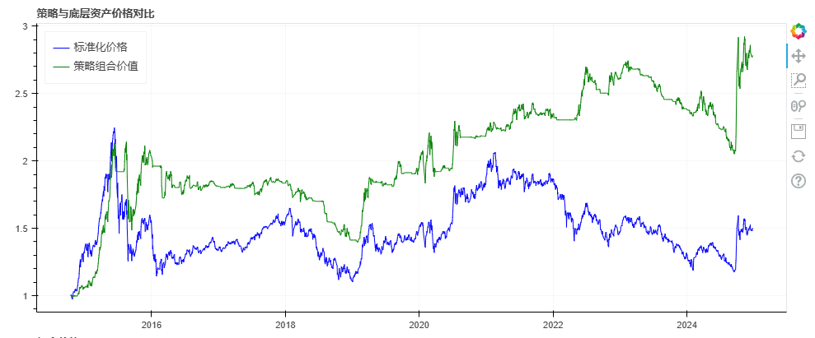
鳄鱼线策略3.0 | 同上 | 默认 | 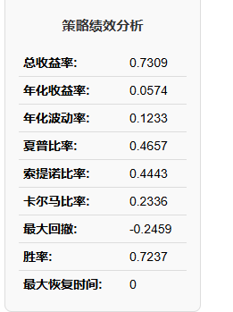 | 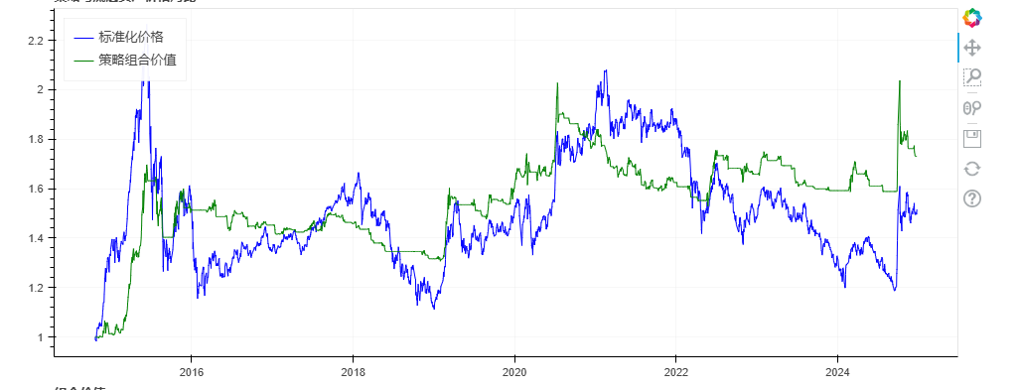
VMACD | 同上 | 42 | 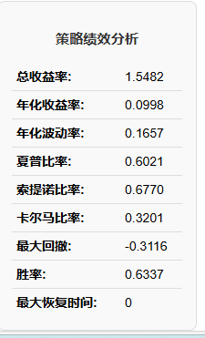 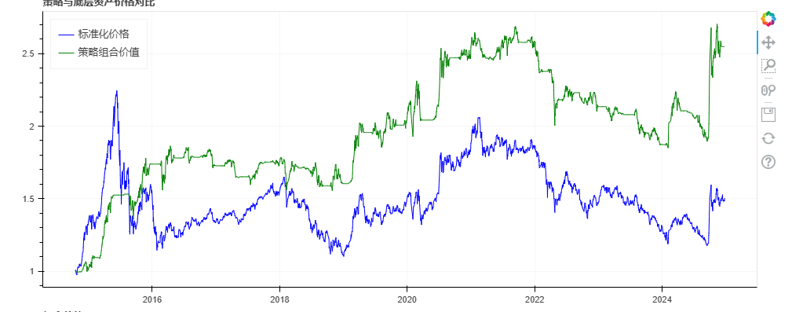
SMA_1h | 同上 | window_1=61 window_2=101 | 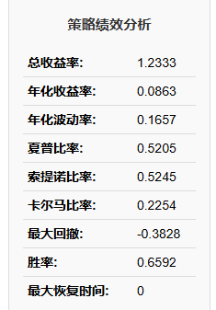 | 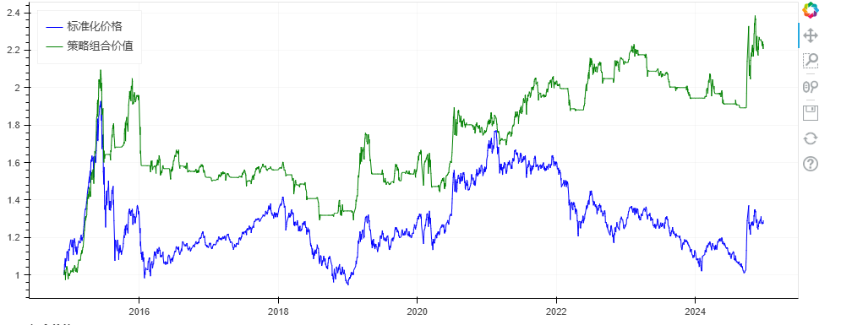
UD | 同上 | window_1=38 window_2=65 | 